1.1
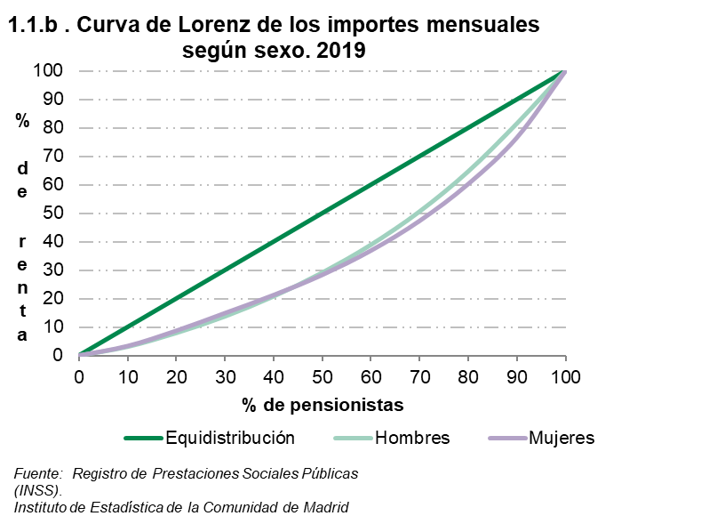
 |  |  |  |  |  |  |  |  | ÍNDICE
1. Por ingresos por pensión

1.1. Pensionistas por decil de ingresos mensuales por pensión según sexo y según indicadores. 2019

 | Valores de los puntos de corte (euros) |  |  | Frecuencia acumulada del importe por pensión |  |  | Índice sobre la mediana (*) del importe de mujeres y hombres
 | Total | Hombres | Mujeres | Total | Hombres | Mujeres | Total | Hombres | Mujeres

Decil
1 | 543.1 | 623.4 | 421.3 | 3.0 | 3.1 | 3.3 | 51.9 | 59.6 | 40.2
2 | 656.9 | 782.2 | 623.4 | 8.0 | 7.9 | 8.7 | 62.8 | 74.7 | 59.6
3 | 716.6 | 919.3 | 656.9 | 13.4 | 13.7 | 14.9 | 68.5 | 87.8 | 62.8
4 | 856.3 | 1,104.2 | 677.5 | 19.8 | 20.8 | 21.2 | 81.8 | 105.5 | 64.7
5 | 1,046.8 | 1,296.7 | 805.1 | 27.4 | 29.1 | 28.3 | 100.0 | 123.9 | 76.9
6 | 1,261.7 | 1,536.9 | 976.9 | 36.7 | 38.9 | 36.8 | 120.5 | 146.8 | 93.3
7 | 1,517.9 | 1,845.7 | 1,208.1 | 47.9 | 50.6 | 47.3 | 145.0 | 176.3 | 115.4
8 | 1,898.8 | 2,218.8 | 1,490.8 | 61.5 | 64.7 | 60.3 | 181.4 | 212.0 | 142.4
9 | 2,455.3 | 2,604.6 | 2,001.5 | 78.9 | 81.5 | 76.6 | 234.6 | 248.8 | 191.2
 |  |  |  | 100.0 | 100.0 | 100.0

(*) El valor de la mediana son = 1047 Euros

Fuente: Registro de Prestaciones Sociales Públcas (INSS).
Instituto de Estadística de la Comunidad de Madrid

 |  |  |  |  |  |  |  | ÍNDICE

2.1
 |  |  |  |  |  |  |  |  | ÍNDICE
2. Por grupos de edad

2.1. Pensiones por grupos de edad según sexo y según importe medio mensual y sexo. 2019

 | Número de pensiones |  |  | % pensiones percibidas por mujeres | Importe medio de las pensiones (euros) |  |  | Diferencia del importe (euros) entre mujeres y hombres | % del importe de las pensiones percibido por mujeres
 | Total | Hombres | Mujeres |  | Total | Hombres | Mujeres

Total | 1,146,942 | 546,817 | 600,125 | 52.3 | 1,143.0 | 1,403.9 | 905.3 | -498.6 | 41.4
De 0 a 15 años | 6,348 | 3,254 | 3,094 | 48.7 | 340.5 | 343.1 | 337.7 | -5.4 | 48.3
De 16 a 29 años | 15,700 | 8,089 | 7,611 | 48.5 | 354.6 | 356.7 | 352.4 | -4.3 | 48.2
De 30 a 44 años | 15,697 | 8,599 | 7,098 | 45.2 | 825.4 | 837.6 | 810.6 | -27.0 | 44.4
De 45 a 64 años | 166,323 | 85,221 | 81,102 | 48.8 | 1,176.0 | 1,299.6 | 1,046.1 | -253.5 | 43.4
De 65 a 74 años | 438,653 | 233,713 | 204,940 | 46.7 | 1,349.8 | 1,585.3 | 1,081.1 | -504.2 | 37.4
De 75 a 84 años | 316,293 | 146,879 | 169,414 | 53.6 | 1,072.7 | 1,383.7 | 803.1 | -580.6 | 40.1
De 85 y más años | 187,928 | 61,062 | 126,866 | 67.5 | 869.2 | 1,178.9 | 720.1 | -458.8 | 55.9

Fuente: Registro de Prestaciones Sociales Públcas (INSS).
Instituto de Estadística de la Comunidad de Madrid

2.1.a. Número de pensiones por grupos de edad según sexo. 2019

 |  |  |  |  |  |  | ÍNDICE

3.1
 |  |  |  |  |  |  |  |  | ÍNDICE
3. Por tipo de prestación

3.1. Pensiones por tipo de prestación según sexo y según importe medio mensual y sexo. 2019

 | Número de pensiones |  |  | % pensiones percibidas por mujeres | Importe medio de las pensiones (euros) |  |  | Diferencia del importe (euros) entre mujeres y hombres | % del importe de las pensiones percibido por mujeres
 | Total | Hombres | Mujeres |  | Total | Hombres | Mujeres

Total | 1,146,942 | 546,817 | 600,125 | 52.3 | 1,143.0 | 1,403.9 | 905.3 | -498.6 | 41.4
Jubilación | 697,571 | 420,567 | 277,004 | 39.7 | 1,336.8 | 1,536.7 | 1,033.4 | -503.2 | 30.7
Jubilación procedente de incapacidad | 64,246 | 38,840 | 25,406 | 39.5 | 1,087.1 | 1,225.5 | 875.5 | -350.0 | 31.8
Incapacidad permanente | 81,013 | 48,831 | 32,182 | 39.7 | 1,040.0 | 1,084.9 | 971.8 | -113.2 | 37.1
Viudedad | 266,168 | 19,750 | 246,418 | 92.6 | 779.9 | 637.4 | 791.4 | 154.0 | 93.9
Orfandad | 35,133 | 18,169 | 16,964 | 48.3 | 426.9 | 431.1 | 422.4 | -8.7 | 47.8
Favor familiares | 2,811 | 660 | 2,151 | 76.5 | 625.1 | 633.1 | 622.7 | -10.4 | 76.2

Fuente: Registro de Prestaciones Sociales Públcas (INSS).
Instituto de Estadística de la Comunidad de Madrid

 |  |  |  |  |  | ÍNDICE

4.1
 |  |  |  |  |  |  |  |  | ÍNDICE
4. Por antigüedad (en la pensión)

4.1. Pensiones por antigüedad según sexo y según importe medio mensual y sexo. 2019

 | Número de pensiones |  |  | % pensiones percibidas por mujeres | Importe medio de las pensiones (euros) |  |  | Diferencia del importe (euros) entre mujeres y hombres | % del importe de las pensiones percibido por mujeres
 | Total | Hombres | Mujeres |  | Total | Hombres | Mujeres

Total | 1,146,942 | 546,817 | 600,125 | 52.3 | 1,143.0 | 1,403.9 | 905.3 | -498.6 | 41.4
0 a 4 años | 318,146 | 151,098 | 167,048 | 52.5 | 1,289.5 | 1,503.0 | 1,096.4 | -406.6 | 44.6
5 a 9 años | 267,790 | 136,404 | 131,386 | 49.1 | 1,246.0 | 1,510.7 | 971.1 | -539.7 | 38.2
10 a 14 años | 195,424 | 91,729 | 103,695 | 53.1 | 1,103.5 | 1,428.4 | 816.2 | -612.3 | 39.2
15 a 19 años | 137,882 | 65,054 | 72,828 | 52.8 | 1,030.4 | 1,311.7 | 779.0 | -532.7 | 39.9
20 a 24 años | 109,719 | 58,236 | 51,483 | 46.9 | 1,027.7 | 1,241.6 | 785.7 | -455.8 | 35.9
25 o más años | 117,304 | 43,851 | 73,453 | 62.6 | 821.6 | 1,043.2 | 689.3 | -353.9 | 52.5
No consta antigüedad | 677 | 445 | 232 | 34.3 | 312.0 | 243.9 | 442.7 | 198.8 | 48.6

Fuente: Registro de Prestaciones Sociales Públcas (INSS).
Instituto de Estadística de la Comunidad de Madrid

 |  |  |  |  |  |  |  | ÍNDICE

5.1
 |  |  |  |  |  |  |  |  | ÍNDICE
5. Por régimen de procedencia de la pensión

5.1. Pensiones de jubilación por régimen de procedencia de la pensión (*) según sexo y según importe medio mensual de las pensiones y sexo. 2019

 | Número de pensiones |  |  | % pensiones percibidas por mujeres | Importe medio de las pensiones (euros) |  |  | Diferencia del importe (euros) entre mujeres y hombres | % del importe de las pensiones percibido por mujeres
 | Total | Hombres | Mujeres |  | Total | Hombres | Mujeres

Total | 697,571 | 420,567 | 277,004 | 39.7 | 1,336.8 | 1,536.7 | 1,033.4 | -503.2 | 30.7
Régimen General | 598,892 | 357,449 | 241,443 | 40.3 | 1,421.1 | 1,646.7 | 1,087.1 | -559.6 | 30.8
Trabajadores por cuenta propia o autónomos | 96,593 | 61,882 | 34,711 | 35.9 | 823.6 | 906.5 | 675.9 | -230.6 | 29.5
Empleadas de hogar | 0 | 0 | 0 | 0.0 | 0.0 | 0.0 | 0.0 | - | -
Minería del carbón | 213 | 198 | 15 | 7.0 | 1,958.2 | 1,981.2 | 1,655.6 | -325.6 | 6.0
Trabajadores del mar | 686 | 563 | 123 | 17.9 | 1,865.4 | 1,954.4 | 1,458.0 | -496.3 | 14.0
Otros | 1,187 | 475 | 712 | 0.0 | 178.7 | 166.6 | 186.8 | 20.2 | 62.7

(*) A partir del 1 de enero de 2012, los trabajadores por cuenta ajena del Régimen Especial Agrario pasan a integrarse en el Régimen General, como un Sistema Especial para Trabajadores por Cuenta Ajena Agrarios, de acuerdo a lo establecido en la Ley 28/2011 de 22 de septiembre. Desde enero de 2008, los trabajadores por cuenta propia del Régimen Especial Agrario se encuentran integrados en el Régimen Especial de Trabajadores Autónomos (Ley 18/2007 de 4 de julio). A partir del 1 de enero de 2012, los trabajadores del Régimen Especial de Empleados de Hogar pasan a integrarse en el Régimen General, como un Sistema Especial de Empleados de Hogar, de acuerdo a lo establecido en la Ley 27/2011, de 1 de agosto, sobre actualización, adecuación y modernización del sistema de Seguridad Social (Disp. Adicional 39).

Fuente: Registro de Prestaciones Sociales Públcas (INSS).
Instituto de Estadística de la Comunidad de Madrid
 | Hombres | Mujeres
Régimen General | 449180 | 498886
Trabajadores por cuenta propia o autónomos | 77050 | 73807
Empleadas de hogar | 0 | 0
Minería del carbón | 280 | 362
Trabajadores del mar | 674 | 650
Otros | 11190 | 11152

 |  |  |  |  |  |  | ÍNDICE

